Dimensions
 | Dimensions (cm)
N° hélicoptère | Tw | Rr | Rw | Surface helicoptère (cm2) | masse hélicoptère (kg)
1 | 2.2 | 11.96 | 5.79 | 195.8168 | 0.0016016505891
2 | 2.31 | 13.1 | 8.28 | 294.726 | 0.0024106617589
3 | 5.89 | 10.83 | 7.59 | 254.5694 | 0.0020822076015
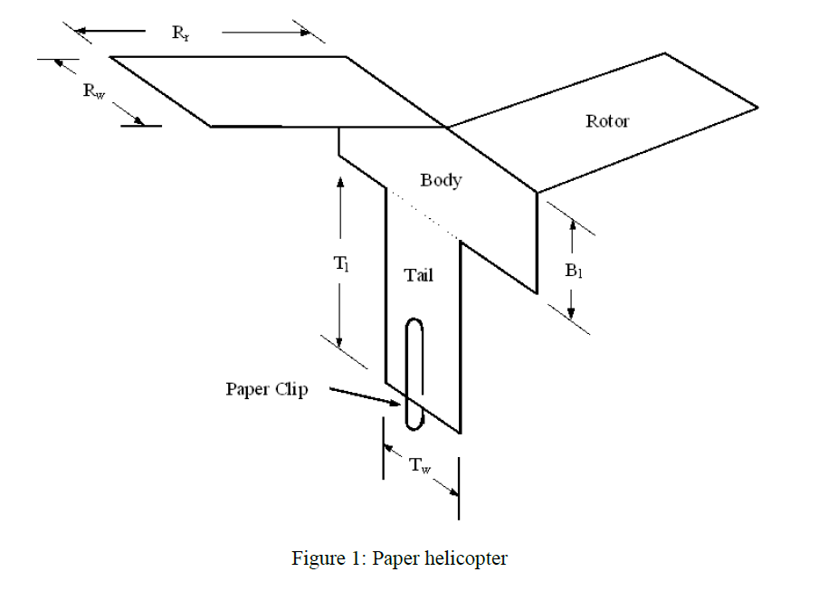
4 | 5.08 | 14.51 | 4.79 | 202.7258 | 0.0016581615928
5 | 4.15 | 13.97 | 5.44 | 216.2636 | 0.0017688917515
6 | 3.88 | 8.42 | 5.44 | 154.5296 | 0.0012639488791
7 | 3.13 | 10.2 | 3.63 | 118.742 | 0.00097123022256
8 | 2.91 | 12.2 | 5.19 | 182.706 | 0.001494413005
9 | 3.62 | 9.51 | 4.18 | 131.0436 | 0.0010718490913
10 | 3.47 | 13.22 | 5.19 | 196.0936 | 0.0016039146281
11 | 5.42 | 8.09 | 2.94 | 98.1892 | 0.00080312205091
12 | 4.85 | 7.16 | 3.81 | 109.2892 | 0.00089391263445
13 | 4.59 | 6.41 | 4.2 | 110.394 | 0.00090294916028
14 | 2.65 | 7.26 | 2.66 | 73.1532 | 0.00059834429871
15 | 5.72 | 9.7 | 4.26 | 145.324 | 0.0011886532218

Données:
ρair | 1.225
masse tromb | 0.00036
masse feuille | 5.101449275
surface feuille | 623.7
B1 | 4
T1 | 5

